Simulator
Simulator salarii 2017 vs 2018
Nu populati decat celulele marcate cu gri

2017 |  |  |  | 2018
Salariu brut | Functie baza | Nr pers |  | Salariu brut | Functie baza | Nr pers |  | Variatie suma | Variatie %
1,450 | x | 0 | x0 | 1,900 | x | 0 | x0 | 450 | 31.03%

Prima bruta |  | 0 |  | Prima bruta |  | 0
Tichete de masa |  | 0 |  | Tichete de masa |  | 0
Venit brut baza calcul contributii |  | 1,450 |  | Venit brut baza calcul contributii |  | 1,900

CAS individual | 10.50% | 152 |  | CAS conditii normale de lucru | 25% | 475
Somaj | 0.50% | 7 |  | Sanatate | 10% | 190
Sanatate | 5.50% | 80
Total contributii angajat |  | 239 |  | Total contributii angajat |  | 665

Venit net fara tichete |  | 1,211 |  | Venit net fara tichete |  | 1,235
Venit brut baza calcul deducere |  | 1,450 |  | Venit brut baza calcul deducere |  | 1,900
Deducere personala functie de baza |  | 300 |  | Deducere personala functie de baza |  | 510
Baza calcul impozit |  | 911 |  | Baza calcul impozit |  | 725
Impozit venit | 16.00% | 146 |  | Impozit venit | 10% | 73
Rest de plata |  | 1,065 |  | Rest de plata |  | 1,162 |  | 97 | 9.11%

CASS | 5.20% | 75 |  | Contributie Asiguratorie de munca | 2.25% | 43
Somaj | 0.50% | 7
CAS conditii normale de lucru | 15.80% | 229
FNUASS | 0.85% | 12
Fond de risc si accidente | 0.40% | 6
Fond creante salariale | 0.25% | 4

Total cost companie |  | 1,783 |  | Total cost companie |  | 1,943 |  | 160 | 8.97%
Total Retineri angajat |  | 385 |  | Total Retineri angajat |  | 738
Total Retineri angajator |  | 333 |  | Total Retineri angajator |  | 43
Total de plata BS si BASS |  | 718 |  | Total de plata BS si BASS |  | 781 |  | 63 | 8.77%

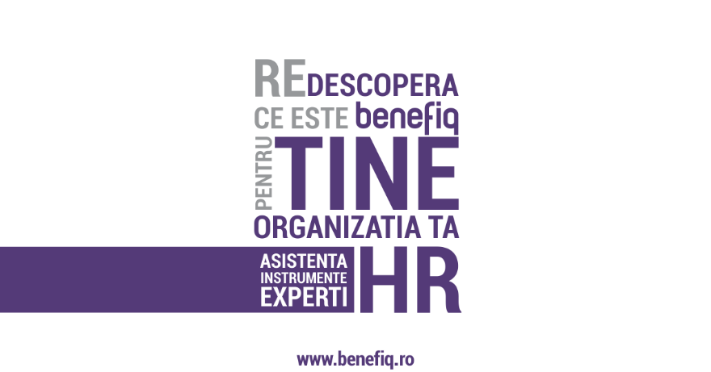
Date fiind modificarile legislative anuntate, politica de salarizare pentru anul 2018 va ridica o serie de provocari majore
In situatia in care schimbarile legislative vor fi aprobate si publicate in MO si vor intra in vigoare incepand cu 01.01.2018,
impactul estimat va fi major.
Reamintim si faptul ca, datorita modificarilor legislative cu privire la termenele REGES, deciziile trebuie luate si implementate in cursul anului 2017. Din acest motiv, simularile si analizele de impact ar trebui demarate de urgenta.

Echipa Benefiq poate oferi suport activ pentru bugetare, analiza impact, implementare decizii strategice.
In plus, putem colabora direct cu echipele interne ale organizatiilor client in proiecte tip:
revizuire sisteme de bonusare
revizuire grilele de salarizare
realizare si implementare planuri de comunicare interna pentru mentinerea satisfactiei angajatilor

Suntem un partener proactiv pe care va puteti baza.
Viziteaza si site-ul nostru www.benefiq.ro sau contacteaza-ne direct support@benefiq.ro

